一般用要領
刈谷知立環境組合クリーンセンター施設見学要領（一般用）

【申込人数】
① おおむね10名以上のグループで申込をお願いします。

【申込方法】
① まず、希望日の2週間前までに見学日時・人数等を電話で連絡してください。（日程調整のため）
② 見学日の決定承認後、施設見学依頼書をFAX（２１－６８６５）で送信してください。
HP（https://www.kariya-chiryu.jp/userguide/guide.html）から依頼書をダウンロードできます。

【見学日及び時間帯】
土日祝日を除く平日のみです。
※１月及びＧＷ（ゴールデンウィーク）やお盆、年末年始等の繁忙期は除きます。
（1月は、月内の間に焼却炉などの保守点検を行うため全炉が停止します。）
午前の部 ９：００から１１：５０まで
午後の部 １３：００から１５：５０まで

【見学日程】
内容 |  | 所要時間 | 備考
管理棟玄関から入場→管理棟2階リサイクルプラザを通過 |  | 10分
→３階渡り廊下から工場棟４階の研修室へ
あいさつ～クリーンセンター概要説明 |  | 10分
ＤＶＤで施設紹介 |  | 15分
工場内見学 プラットホーム→ゴミピット→中央制御室 |  | 40分
→焼却炉→発電所
質疑応答 |  | 15分
工場棟４階の研修室から３階渡り廊下へ |  | 10分
→リサイクルプラザを通過→管理棟玄関から退場
 |  | 100分
【注意事項】
〇バス駐車場は、管理棟東側を利用してください。
〇場内は、お客様の一般車両が走行しています。交通事故のないように注意してください。
〇クリーンセンター、ウォーターパレス内で、昼食をとる場所はご用意できません。
〇施設の概要については、HPで確認してください。
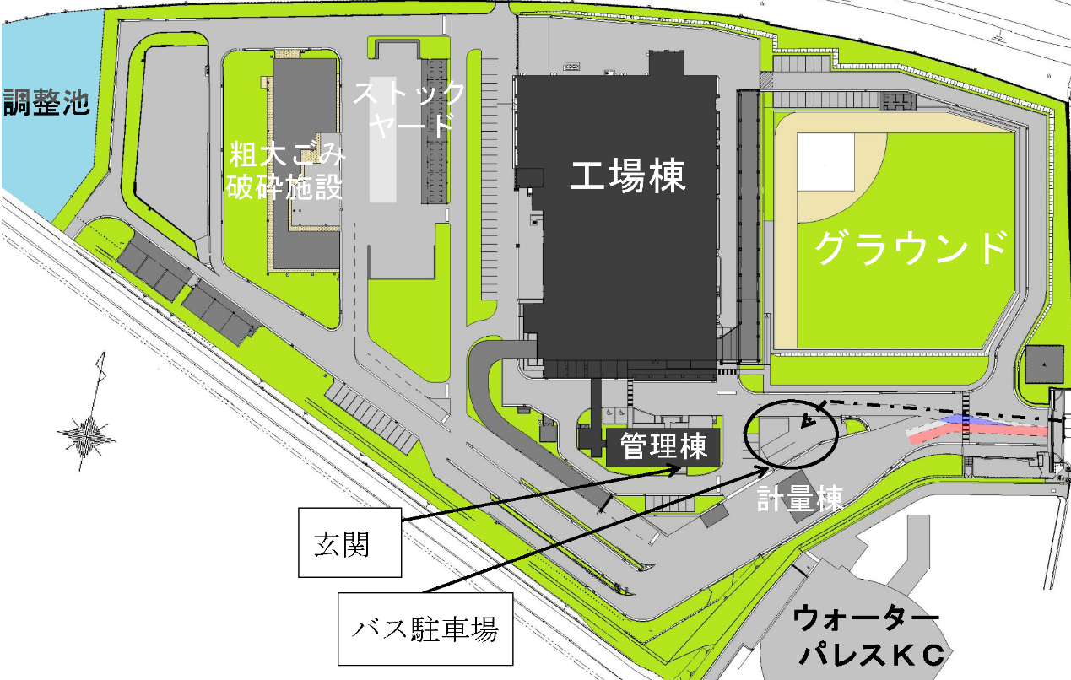

 | 刈谷知立環境組合 ℡２１－５３８９

一般用依頼書
 |  |  |  |  |  | 令和 年 月 日

刈谷知立環境組合所長 殿

 |  |  |  |  | 団体名
 |  |  |  |  | 住 所
 |  |  |  |  | 代表者

 |  | 施設見学について（依頼）
このことについて、下記のとおり見学させていただきたいので、よろしくお願いします。
 |  | 施設名 | □ | クリーンセンター（ごみ焼却施設）

 |  |  | □ | その他（ ）
 |  | 日時 | 第１希望 令和 年 月 日（ 曜日）
 |  |  |  |  | 午 時 分から午 時 分まで
 |  |  | 第２希望 令和 年 月 日（ 曜日）
 |  |  |  |  | 午 時 分から午 時 分まで
 |  | 見 学 目 的 | 内容をできるだけ詳しくご記入ください

・特に関心のあること
・当組合を訪問する
動機等

 |  | 見学者数 |  |  | 人 名簿参照
 |  | 連絡先 |  | 住所
 |  |  |  | 氏名
 |  |  |  | 電話
 |  | 来場方法 |  | バス 台 ・ 徒歩 ・ その他（ ）
 |  | 見学者名簿
 | 所属 |  |  |  | 役職 |  | 氏名

 |  | ※様式については自由です

